Sheet1
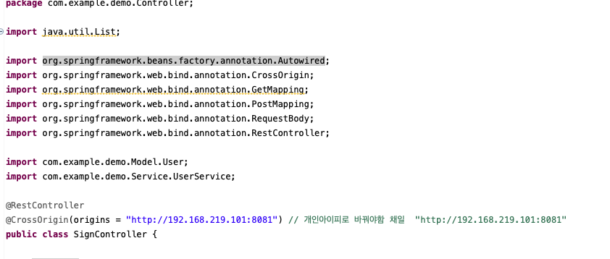
react-springboot 사용시 주의사항
맥기준기본설치 |  | 윈도우 기준 설치
npm install expo chmod +x node_modules/.bin/expo sudo npx expo install react-native sudo npm install axios npx expo start |  | npm install -g expo-cli expo init 폴더명 cd 폴더명 실행 npm start 초기화 후 실행 npx expo start --clear React Navigation 세팅 npm install @react-navigation/native npx expo install react-native-screens react-native-safe-area-context react-native-gesture-handler react-native-reanimated react-native-vector-icons react-native-pager-view npm install @react-navigation/native-stack

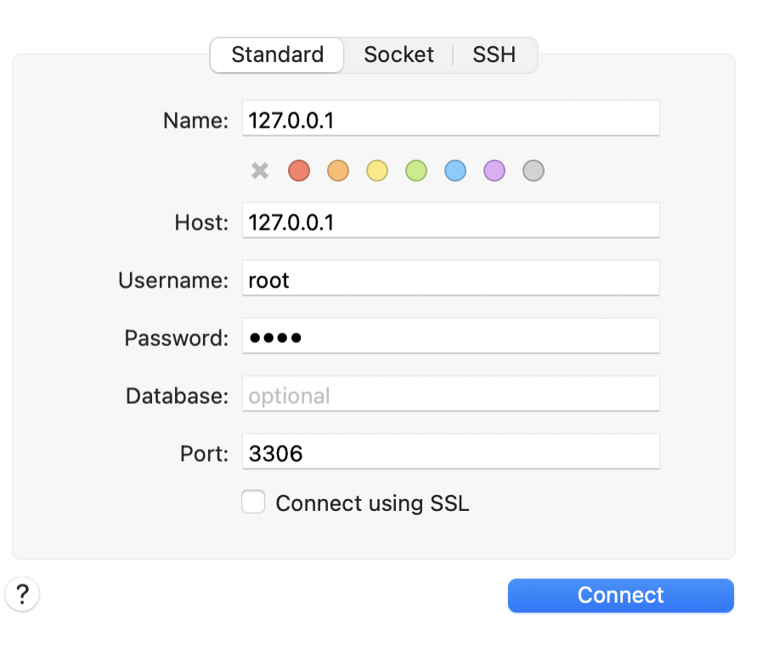
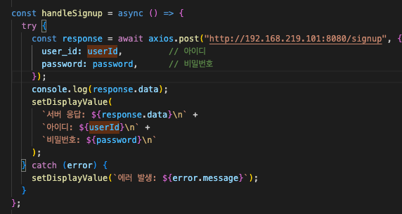
1 | 개인 PC 사용시 http://localhost:8080/ 사용 안됨
 | react-springboot 깃올리고 받고나서 확이하면서 사용해여함
2 | back-and sql 폴더로 계속 업로드 예정

